大盘位置 阶段
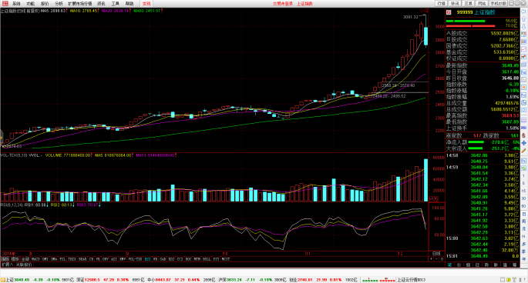
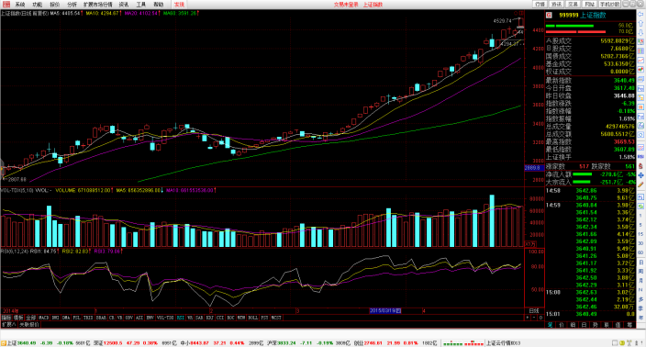
牛市前段（N1） | 20140722 | 20141122
牛市中段（N2） | 20141124 | 20141231
牛市后段（N3） | 20150105 | 20150612
熊市（X） | 20080102 | 20081028
熊市（X） | 20090805 | 20131231
熊市后段（X3） | 20140101 | 20140721
牛市（N） | 20081029 | 20090804
平衡市（NX）
熊市中段（X2）

 |  | 序号 | 年份 | 阶段描述 | 阶段描述 | 阶段描述 | 说明
 |  | 1 | 2014 | 2014.1.1-7.21 熊市末期 | 2014.7.22-11.23 牛市初期 | 11.24-12.31，牛市中期 | 7.22放量破前高，穿越4跟均线，牛市确定，11.24日跳空放量上攻，确定第二阶段

